Аркуш2
Завдання 2.

Розв’язати задачу досягнення нечітко визначеної мети, коли мета й обмеження подано такими
функціями належності (i - номер варіанта)

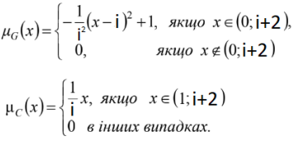
 |  | i=4

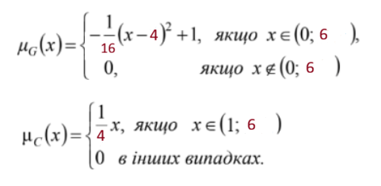

Розв’язування
Щоб розв’язати цю задачу використаємо пiдхiд Беллмана– Заде, тобто

Для зручностi зобразимо графiки функцiй належностi мети й обмежень

 | Графiчна iнтерпретацiя розв’язування задачi досягнення нечiтко визначеної мети

 | Тут зеленою лiнiєю показано функцiю належностi нечiткого розв’язку D.
 | Опишемо її аналiтично.

 | З графіку ми бачимо, що точка перетину наших графіків є х=4

 | Тепер можемо записати функцiю належностi розв’язку в аналiтичному виглядi, тобто

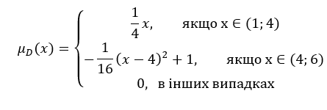

 | Максимiзувальним розв’язком буде альтернатива: х=4
 | а ступiнь її належностi до нечiткого розв’язку μD(x) = 1

Аркуш3
Завданння 3.

Розв’язати подану нижче задачу нечіткого математичного програмування методом розкладання на
множини рівня. Жовтим кольором виділені нечіткі обмеження, коли нечіткі обмеження описуються
такою функцією належності:

Використаємо метод розкладання на множини рiвня.
Враховуючи вигляд функцiї належностi обмежень, необхiдно розв’язувати
задачi на таких множинах рiвня λ1 = 1, λ2 = 0.7, та λ3 = 0.5:

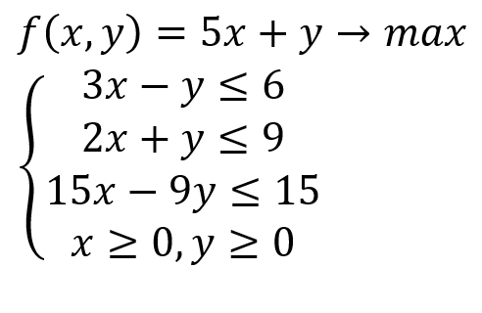
Для λ1 = 1 задача має вигляд.
Для λ1 = 1

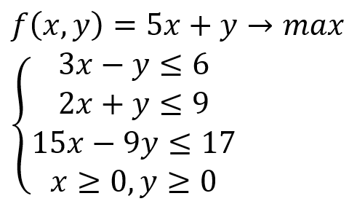
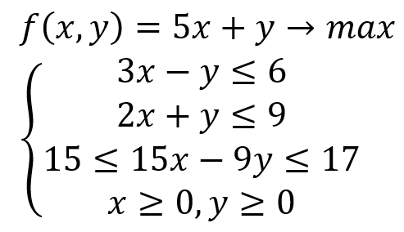
Для λ1 =0,7

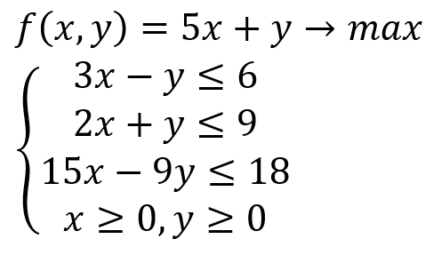
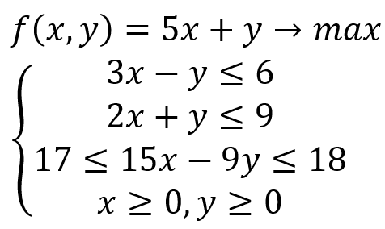

Для λ1 =0,5

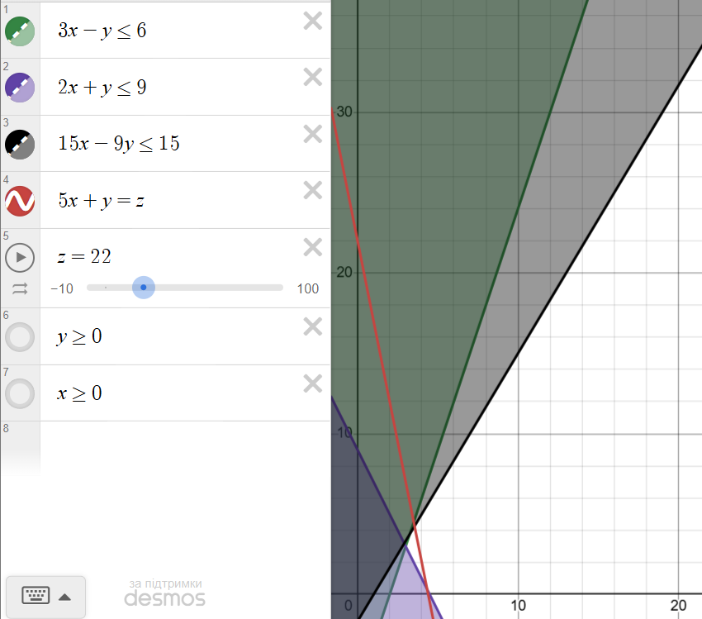

Сформульованi задачi являють собою задачi лiнiйного програмування
i для їх розв’язування можна застосовувати, наприклад, симплекс-метод,
або, оскiльки кожна з них має лише двi змiннi, iснує можливiсть розв’язати
їх графiчно. Iз цiєю метою зобразимо на координатнiй площинi множини
рiвня нечiткої множини допустимих альтернатив

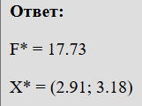

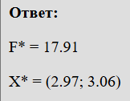

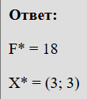

 | Зведемо отриманi результати в таблицю:

 |  | x1 | x2 | f | λ
 |  | 2.91 | 3.18 | 17.73 | 1
 |  | 2.97 | 3.06 | 17.91 | 0.7
 |  | 3 | 3 | 18 | 0.5

